Plan1
 |  | RELATÓRIO DE AÇÃO CORRETIVA E PREVENTIVA |  |  |  |  |  |  | N° RACP
 |  |  |  |  |  |  |  |  | 001/11
 |  | TIPO DA AÇÃO |  |  |  |  |  | Preventiva
 |  |  |  |  |  |  |  | Corretiva | X

Cliente: SAMPEL |  | Contato: Ali Ahamad |  |  |  |  |  | Recebido por: Bruno
Motivo da Reclamação/Sugestão:
Rolamento ZTL RA1 (coxim do amortecedor), não esta tendo a mesma interferência que o rolamento do concorrente BSB. Rolamento ZTL ficando travado apos ser colocado no alojamento do coxim.

Quant. Reclamada |  | Tipo do Produto |  |  |  |  |  | N° Lote | N° NF
N/I |  | Rolamento do Coxim do Amortecedor (Linha VW) |  |  |  |  |  | N/I | N/I

Ação Imediata:
Solicitar amostras ao cliente e remeter a Eng. ZTL.
INVESTIGAÇÃO DA CAUSA
Equipe: Ranieri Brocca

Analise:
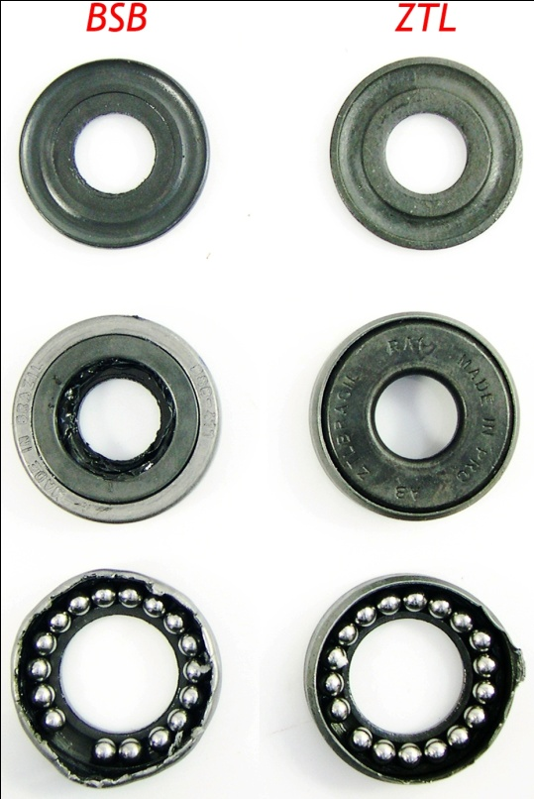 Realizado toda a medição dos rolamentos ZTL e BSB, encontrado uma divergência quanto ao diâmetro externo dos mesmos (ZTL 36,75 e BSB 36,66). Apos desmontar os rolamentos foi verificado o tipo de construção de ambos e o restante do dimensional como: numero e diâmetro de esferas, pistas de rolagem, espessura de chapa, alturas e diâmetros. Todas as dimensões foram consideravelmente coincidentes. Pelo fato da reclamação esta relacionada ao travamento do rolamento ZTL após a montagem e também quanto a divergência de diâmetros dos dois fornecedores, realizei inspeção do diâmetro das dez amostra de alojamentos que recebemos, isso para verificarmos a interferência máxima alcançada. Veja fotos, tabela e gráfico a seguir:

 |  | RELATÓRIO DE AÇÃO CORRETIVA E PREVENTIVA |  |  |  |  |  |  | N° RACP
 |  |  |  |  |  |  |  |  | 001/11
 |  | TIPO DA AÇÃO |  |  |  |  |  | Preventiva
 |  |  |  |  |  |  |  | Corretiva | X

 | Amostra Alojamento | Medições |  |  |  |  | Menor Diâmetro (mm) | Circularidade (mm) | Interferência
 |  | Diâmetro (mm)
 |  | 1 | 2 | 3 | 4 | 5 |  |  | ZTL | BSB
 | A | 36.6 | 36.7 | 36.58 | 36.52 | 36.51 | 36.51 | 0.19 | 0.243 | 0.157
 | B | 36.6 | 36.48 | 36.52 | 36.54 | 36.51 | 36.48 | 0.12 | 0.273 | 0.187
 | C | 36.55 | 36.52 | 36.5 | 36.6 | 36.48 | 36.48 | 0.12 | 0.273 | 0.187
 | D | 36.51 | 36.52 | 36.48 | 36.49 | 36.52 | 36.48 | 0.04 | 0.273 | 0.187
 | E | 36.44 | 36.4 | 36.42 | 36.39 | 36.44 | 36.39 | 0.05 | 0.363 | 0.277
 | F | 36.38 | 36.41 | 36.39 | 36.45 | 36.41 | 36.38 | 0.07 | 0.373 | 0.287
 | G | 36.45 | 36.38 | 36.35 | 36.38 | 36.32 | 36.32 | 0.13 | 0.433 | 0.347
 | H | 36.3 | 36.28 | 36.32 | 36.37 | 36.32 | 36.28 | 0.09 | 0.473 | 0.387
 | I | 36.45 | 36.34 | 36.48 |  |  | 36.34 | 0.14 | 0.413 | 0.327
 | J | 36.62 | 36.59 | 36.49 |  |  | 36.49 | 0.13 | 0.263 | 0.177
 | Media Global |  |  |  |  |  | 36.415 | 0.108

 | Rolamentos | Medições |  |  | Media
 |  | Diâmetro (mm)
 | ZTL | 36.74 | 36.76 | 36.76 | 36.753
 | BSB | 36.67 | 36.67 | 36.66 | 36.667
Amostras
 | ZTL | BSB
A | 0.24333333333 | 0.15666666667
B | 0.27333333333 | 0.18666666667
C | 0.27333333333 | 0.18666666667
D | 0.27333333333 | 0.18666666667
E | 0.36333333333 | 0.27666666667
F | 0.37333333333 | 0.28666666667
G | 0.43333333333 | 0.34666666667
H | 0.47333333333 | 0.38666666667
I | 0.41333333333 | 0.32666666667
J | 0.26333333333 | 0.17666666667

 |  | RELATÓRIO DE AÇÃO CORRETIVA E PREVENTIVA |  |  |  |  |  |  | N° RACP
 |  |  |  |  |  |  |  |  | 001/11
 |  | TIPO DA AÇÃO |  |  |  |  |  | Preventiva
 |  |  |  |  |  |  |  | Corretiva | X

CONCLUSÃO DA ANÁLISE
Após realizado as verificações dimensionais e características de construção de ambos rolamento, concluísse que a divergência que esta influenciando no travamento do rolamento ZTL no coxim apos a montagem, é realmente que seu diâmetro externo que não esta com a mesma especificação de cota nominal e tolerância do rolamento BSB. Considerando o diâmetro do alojamento médio de 34,1 mm e com uma variação de circularidade máxima de 0,10 mm segue abaixo plano de ação para solução do problema levantado.

PLANO DE AÇÃO
Ação |  |  |  |  |  |  | Quem |  | Prazo
Alteração de projeto quanto a especificação de cota nominal e tolerância do diâmetro externo do rolamento RA1. Enviar projeto alterado para Engenharia da Shuntai. |  |  |  |  |  |  | Ranieri |  | 2011-09-21

Receber projeto e notificar fornecedor |  |  |  |  |  |  | Guo

VERIFICAÇÃO DA EFICÁCIA DAS AÇÕES

Eficaz (alcançou o resultado pretendido ou melhor) |  |  |  |  |  |  | SIM |  | NAO

Evidências:

Observações:

ENCERRAMENTO
Aprovado por: |  |  |  |  |  |  | Data:

